상품제안서
아이리버 고속무선충전 LED 시계 ICW-WCC01 | 상품코드: F28525

 |  |  |  |  |  |  | 02-412-0044 | www.easy1.co.kr
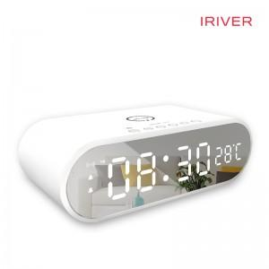

【상세/제작정보】 | LED시계, 거울, 무선충전 등 다양한 기능을 가진 탁상용 시계

【인쇄/포장옵션】 | 레이저, 풀칼라, 개별인쇄 / 시판박스

【공급단가】 | 수량 | 50~ | 100~ | 500~ | 1,000~ | 2,000~
*VAT별도 | 단가 | 18,180원 | 17,890원 | 17,450원 | 17,010원 | 16,720원

【상품 URL】 | http://www.easy1.co.kr/src/goods_detail.php?gdno=28525

